Hoja1
id | Módulo | Descripción | Prioridad | Estado | Registro | Finalizado
4 | Contabilidad | Corregir la contabilidad con los movimientos - ahorita toma información de la tabla de inversiones | 1 | Pendiente | 2026-06-20
10 | Notas Credito | Implementar la lectura de archivos PDF desde el mismo sistema para carga de notas de crédito | 1 | Pendiente | 2026-06-21
16 | Utilidades | Dividir en el excel Brikapital de las otras acciones | 1 | Listo | 2026-07-01 | 2026-08-22
17 | Utilidades | Validar si los ultimos bonos vendidos aparecen en el resumen de utilidades por ventas | 1 | Pendiente | 2026-07-01
21 | Ventas | Parece que al migrar las ventas del archivo original, cargué el campo equivocado en el campo ganancia anual. Se debio cargar "% Ganancia Anual estimado", esta cargado "Tasa Anualizada" - actualizado manualmente en para notas de credito … falta actualizar para las otras ventas select fecha_venta, liquidacion_venta, ganancia_perdida, rendimiento_total, dias_transcurridos, roi, ganancia_anual from venta_inversion where id_tipo_venta = 195 order by fecha_venta select * from venta_inversion where id_tipo_venta = 195 order by fecha_venta | 1 | Pendiente | 2026-08-15
22 | Dashboard | Crear opción para sacar el snapshot de todos los indicadores y luego sacar gráficos | 1 | Listo | 2026-08-15 | 2026-08-16
23 | Amortizaciones | Permitir actualizar la fecha de amortizacion desde flujo de capital | 1 | Listo | 2026-08-15 | 2026-08-16
24 | Ventas | En la tabla de Ventas no hay el campo valor nominal - entre "Fecha Venta" y "Precio Venta" añade valor nominal | 1 | Pendiente | 2026-08-15
25 | Ventas | Como actuó al vender acciones? | 1 | Pendiente | 2026-08-15
26 | Ventas | Adicionalmente el porcentaje de las ventas parece que está mal | 1 | Pendiente | 2026-08-15
27 | Acciones | La imagen es para el 4 de agosto … la cantidad de transacciones esta mal … hubieron mas transacciones ese día … | 1 | Pendiente | 2026-08-15
27 | Notas Credito | La funcionalidad de notas de crédito debe cambiarse, no necesitamos la amortizacion | 1 | Pendiente | 2026-08-21
 |  | Crear end point para llamar y enviar mensajes del saldo y las notas de crédito

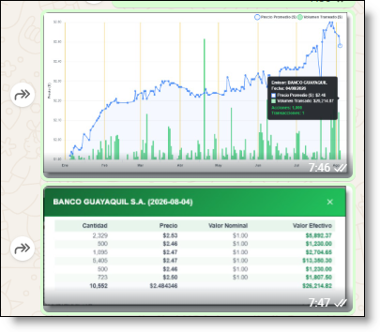
 |  |  |  | 28401.05
 |  |  |  | 28374.3
 |  |  |  | 26.75

 |  |  |  | id_inversion | 696
 |  |  |  | id_venta_inversion | 146

 |  |  |  | 752.79 | 26.75
 |  |  |  | 100 | 3.5534478407

 |  | en el gráfico solapado los puntos corresponden a distintas fechas

 |  | a ultranza

